Sheet1
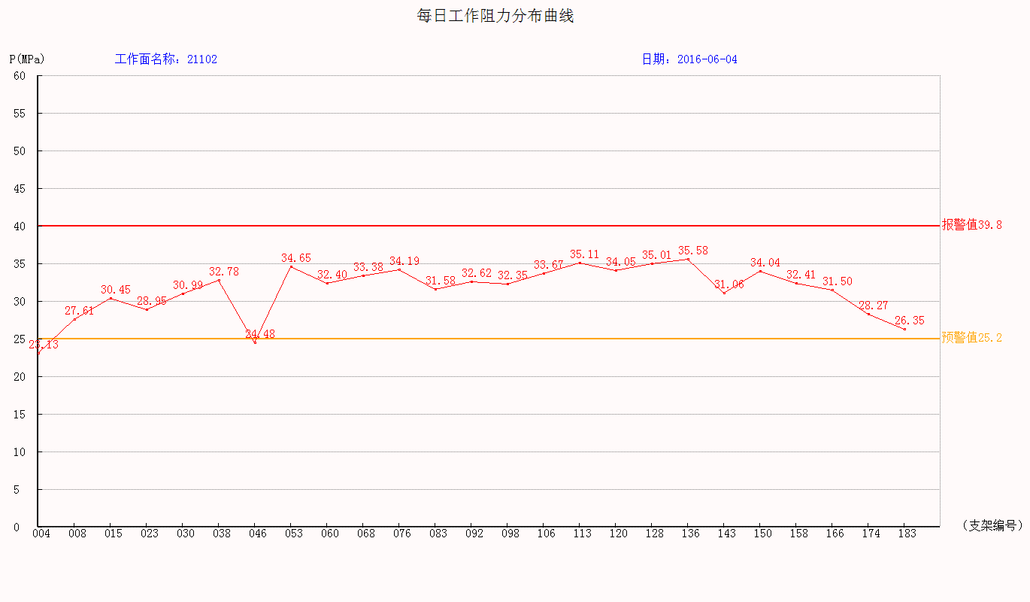
综采支架压力综合日报表【报表日期2016-06-04】
单位：兆帕 工作面名称：21102综采工作面 认证编号： 打印日期：2017-12-27

监测数据统计表：
工作面工作阻力统计： |  | 正面 |  | 上部 |  | 中部 |  | 下部
 |  | 最大 | 最小 | 最大 | 最小 | 最大 | 最小 | 最大 | 最小
 |  | 平均 |  | 平均 |  | 平均 |  | 平均
 |  | 44.06 | 20.5 | 39.95 | 30.99 | 40.99 | 30.31 | 20.53 | 24.69
 |  | 27.694 |  | 33.02 |  | 29.22 |  | 18.73
分机编号 | 支架编号 | 安装位置 |  | 工作阻力 |  | 初撑力 |  | 末阻力
 |  |  |  | 最大 | 平均 | 最大 | 平均 | 最大 | 平均
19 | 4 | 中部 |  | 40.99 | 29.22 | 30.31 | 27.41 | 36.09 | 27.37
13 | 6 | 下部 |  | 20.53 | 18.73 | 24.69 | 20.92 | 7.14 | 19.21
23 | 8 | 14 |  | 37.25 | 30.37 | 31.39 | 28.53 | 37.23 | 32.23
15 | 15 | 26.25 |  | 41.15 | 32.4 | 31.64 | 29.33 | 39.8 | 34.98
6 | 23 | 40.25 |  | 44.06 | 30.77 | 37.9 | 28.93 | 41.26 | 32.71
20 | 30 | 52.5 |  | 40.47 | 33.13 | 31.48 | 29.3 | 40.01 | 35.13
2 | 38 | 66.5 |  | 39.86 | 34.14 | 32.58 | 28.9 | 39.52 | 34.64
5 | 39 | 68.25 |  | 0 | 0 | 22.93 | 20.79 | 7.19 | 17.69
22 | 46 | 80.5 |  | 39.49 | 33.03 | 30.11 | 21.9 | 39.03 | 27.27
30 | 53 | 92.75 |  | 41.89 | 35.81 | 33.34 | 30 | 41.19 | 37.25
26 | 60 | 105 |  | 40.69 | 34.93 | 32.06 | 29.64 | 40.09 | 35.54
28 | 68 | 119 |  | 39.46 | 34.49 | 32.21 | 29.3 | 39.09 | 36.17
8 | 75 | 131.25 |  | 0 | 0 | 20.5 | 18.5 | 21.06 | 15.85
7 | 76 | 133 |  | 40.11 | 35.37 | 34.77 | 30.17 | 39.85 | 38.18
1 | 83 | 上部 |  | 39.95 | 33.02 | 30.99 | 27.81 | 39.06 | 33.08

监测分析结论：

区队意见：

